詳細設計書
詳細設計書
１．機能構成

 | No | 機能一覧 | 機能の説明
 | 1 | ゲーム開始画面 | ユーザーがエンターキーを押下
 | 2 | タイピング機能 | タイマー1分セット/ゲームループ開始
 | 3 | ゲーム終了 | 最終スコア計算/結果表示

２-1．シーケンス (通常シーケンス)

 |  | 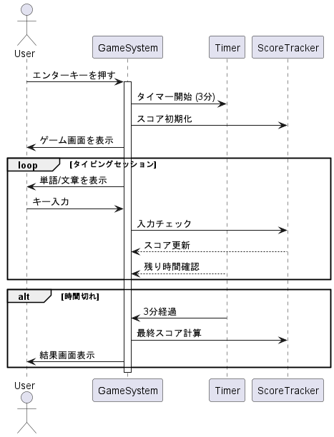
３．テーブル定義 【該当無し】

４．メッセージ一覧
・別紙「メッセージ一覧表」を参照。

